상품제안서
레스쁘리 디퓨저 로즈팝 열매리얼로즈 120ml | 상품코드: S13205

 |  |  |  |  |  |  | 02-713-8555 | www.synergygift.co.kr
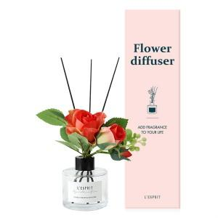 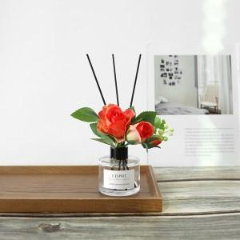 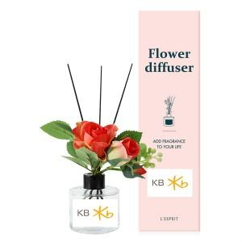

【상세/제작정보】 | 케이스 스티커부착 무료 / 제품 스티커부착 비용추가

【인쇄/포장옵션】 | 스티커 / 포장지포장

【공급단가】 | 수량 | 50~ | 100~ | 500~ | 1,000~ | 2,000~
*VAT별도 | 단가 | 9,040원 | 8,710원 | 8,370원 | 8,040원 | 7,830원

【상품 URL】 | https://www.synergygift.co.kr:443/src/goods_detail.php?gdno=16038

